封面
详细设计书／单体测试设计书
系统名：医院财务表单读取系统

 | 第1.0版
 | 2020-06-01

山东华时数字技术有限公司_技术开发部

 |  | 文档编号： | HUASHI-设计1-001

2.架构
2.架构

 |  | 本系统使用C# 的三层框架开发。
 |  | 开发工具利用Visual Studio 2019。

 |  | 以下表示在客户端和服务器上的处理。

 |  | 客户端 |  |  |  | 数据库服务器

 |  | Windows10 1904以上 |  |  |  | Windows Server2019
 |  | net framework 4.5 |  |  |  | 或Windows10
 |  | 分辨率1920×1080
 |  |  |  |  |  | SqlServer2019

数据请求
 |  | 画面
 |  |  |  |  |  | 登录
 |  | 登陆界面 |  |  |  | SqlServer用户
 |  | 事件
 |  |  | 1 | 登陆 |  | (Web.Config)
 |  |  |  | 检测用户名和密码是否正确
 |  |  | 2 | 取消
 |  |  |  | 关闭窗口 |  |  | SQLSERVER2019
 |  |  | 3 | 注册
 |  |  |  | 跳转到注册窗口（暂不开通注册功能） |  |  | 事务表
 |  |  |  |  |  |  |  | 报告表
 |  |  |  |  |  |  |  | 报告状态表
 |  |  |  |  |  |  |  | 报告明细表
 |  | 主功能画面 |  |  |  |  |  | 附件管理表
 |  | 事件 |  |  |  |  |  | 更新历史表
数据返回
 |  |  | 1 | 打开相机 |  |  |  | 项目ID历史表
 |  |  | 工具栏事件 |  |  |  | 主表
 |  |  | 设备 |  |  |  |  | 用户信息表
 |  |  |  | 1 | 打开相机 |  |  | 扫描记录表
 |  |  |  | 2 | 自动捕捉 |  |  | 跟台人体植入物使用清单SHIL表
 |  |  |  | 3 | 清除异常 |  |  | 高净值耗材使用清单HNCL表
 |  |  | 文件 |  |  |  |  | 耗材仓库配送出库单CWDL表
 |  |  |  | 1 | 扫描记录

 |  |  | 设置
 |  |  |  | 1 | 相机设置
 |  |  |  | 2 | 通讯设置
 |  |  | 帮助
 |  |  |  | 1 | 产品帮助
 |  |  |  | 2 | 产品教程
 |  |  |  | 3 | 产品反馈
 |  |  |  | 4 | 系统信息
 |  |  |  | 5 | 软件更新
 |  |  |  | 6 | 管理我的账号
 |  |  |  | 7 | 登陆
 |  |  |  | 8 | 注销

 |  | 报告详细内容画面
 |  | 输入界面
 |  |  | 事件
 |  |  |  | 12 | 確定按钮
 |  |  |  | 13 | 一時保存按钮
 |  |  |  | 14 | 閉じる按钮
 |  |  |  | 15 | 削除（添付ファイル）按钮
 |  |  |  | 16 | データ連携用報告書ﾌｫｰﾏｯﾄﾀﾞｳﾝﾛｰﾄﾞ按钮
 |  | 批准界面
 |  |  | 事件
 |  |  |  | 17 | 承認按钮
 |  |  |  | 18 | 差戻し按钮
 |  |  |  | 19 | 一時保存按钮
 |  |  |  | 20 | 閉じる按钮
 |  | 受付界面
 |  |  | 事件
 |  |  |  | 21 | 受付按钮
 |  |  |  | 22 | 差戻し按钮
 |  |  |  | 23 | 一時保存按钮
 |  |  |  | 24 | 閉じる按钮
 |  | 受付済界面
 |  |  | 事件
 |  |  |  | 25 | 経理確認按钮
 |  |  |  | 26 | 差戻し按钮
 |  |  |  | 27 | コメント追加按钮
 |  |  |  | 28 | 閉じる按钮
 |  | 確認済界面
 |  |  | 事件
 |  |  |  | 29 | 経理確認解除按钮
 |  |  |  | 30 | コメント追加按钮
 |  |  |  | 31 | 閉じる按钮
 |  | 確認済界面
 |  |  | 事件
 |  |  |  | 32 | 閉じる按钮

 | ※主界面

 | ※扫描记录界面

3.画面迁移图
文档名称 |  | 系统名称 | 版 | 制定/修订日 | 作成者
详细设计书 |  | 医院财务表单读取系统 | 1.0 | 2020/6/8 | 张帅

修订历史 | 功能ID | 功能名称
 | YHSM1001 | 医院财务表单读取系统

画面遷移図
凡例
画面名
（画面ID）
始点
終点
遷移線
(イベント名)
POPUP画面
（画面ID）
图例
画面名
（画面ID）
始点
終点
迁移线
(事件名称)
POPUP画面
（画面ID）

医院财务表单读取系统
登陆画面
（YHSM0001)
[UI-Login_Scenario2]
医院财务表单读取系统
主画面
（YHSM1001)
[UI-MainForm_Scenario2]

登陆按钮

（开始）
（终了）

历史记录按钮

医院财务表单读取系统
历史记录画面
（YHSM1002)
[UI-History_Scenario2]

4.画面定义(登陆窗口)
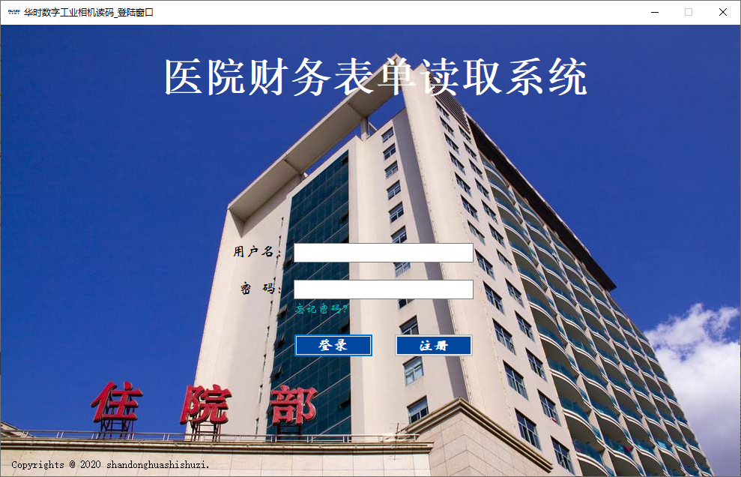
UI-Login_Scenario2

